프로젝트RAG문서 파일 업로드
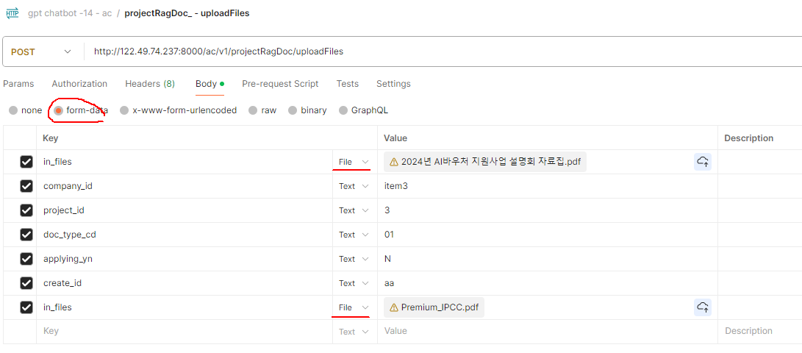
인터페이스 설계서
인터페이스ID |  |  | DN-IF-D0502 |  |  | 인터페이스명 |  | 프로젝트 문서 파일업로드
송신시스템 |  |  | APP |  |  | 수신시스템 |  | WC
전송주기 |  |  | 수시 |  |  | 전송방법 |  | 온라인
데이터 형식 |  |  | application/json |  |  | 전송방식 |  | HTTP (POST)
호출URL |  |  | /wc/v1/projectRagDoc/uploadFiles |  |  | Http Header
데이터 예시(요청)
데이터 예시(응답) |  |  | SUCCESS
No | IN/OUT | 구분 | 컬럼구분 | 컬럼명 | 컬럼타입 | 컬럼길이 | 필수여부 | 비고
1 | IN | Request body | 일반컬럼 | company_id | String |  | Y | 고객사 코드
2 | IN |  | 일반컬럼 | project_id | String |  | Y | 프로젝트코드
3 | IN |  | Form | doc_type_cd | String |  | N | 문서타입코드 : 첨부구분코드: 01: FILE, 02: WEB, 03: KMS텍스트 05: KMS연계(FILE), 06: KMS연계(WEB)
4 | IN |  | Form | applying_yn | String |  | N | 프로젝트문서ID
5 | IN |  | Form | create_id | String |  | N | 프로젝트문서ID
6 | IN |  | Form - File | in_files | LIST |  | N | 프로젝트문서ID

1 | OUT | Response body | 공통컬럼 | api | String |  | Y | api
2 | OUT |  | 공통컬럼 | status | String |  | Y | 상태 (ok: 정상 / error : 오류)
3 | OUT |  | 공통컬럼 | error_code | String |  | Y | 에러코드 (정상일때는 0)
4 | OUT |  | 공통컬럼 | error_message | String |  | Y | 에러메시지 (정상일때 null)
5 | OUT |  | 공통컬럼 | total_count | String |  | Y | 전체건수 (조회일때 전체건수, 수정/등록/삭제일때 처리건수)

